Retorno PostMan - API
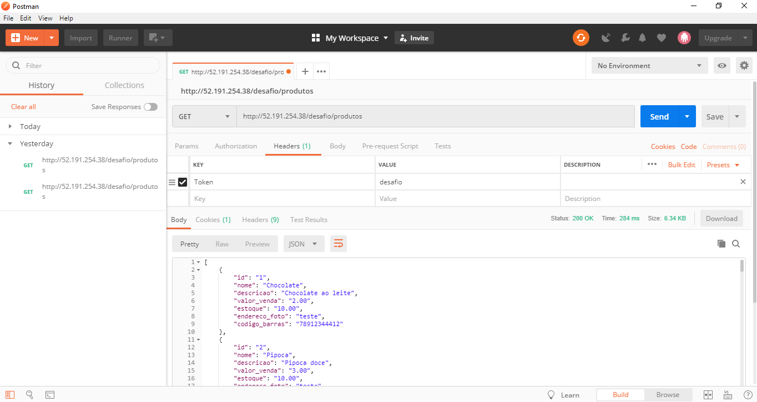
JSON
[
{
"id": "1",
"nome": "Chocolate",
"descricao": "Chocolate ao leite",
"valor_venda": "2.00",
"estoque": "10.00",
"endereco_foto": "teste",
"codigo_barras": "78912344412"
},
{
"id": "2",
"nome": "Pipoca",
"descricao": "Pipoca doce",
"valor_venda": "3.00",
"estoque": "10.00",
"endereco_foto": "teste",
"codigo_barras": "78912344413"
},
{
"id": "3",
"nome": "Pipoca",
"descricao": "Pipoca salgada",
"valor_venda": "1.00",
"estoque": "10.00",
"endereco_foto": "teste",
"codigo_barras": "78912344413"
},
]

